ACTA_CONFORMIDAD
 | REPORTE FOTOGRÁFICO - Localidad del Acta de Conformidad
Nombre de la Estacion: | PILAS
Nombre de Localidad: | OMAS
Fecha: | 17/07/2026 - 17/07/2026
Direccion: | PREDIO EL PANTEON CP DE TAMARA SAN PEDRO DE PILAS YAUYOS LIMA
ID site: | LI1197
CRQ: | CRQ000000098984
FOTO 1 | Referencia Localidad (Letrero,Otro) | FOTO 2 | Referencia Local (Municipalidad, Otro)
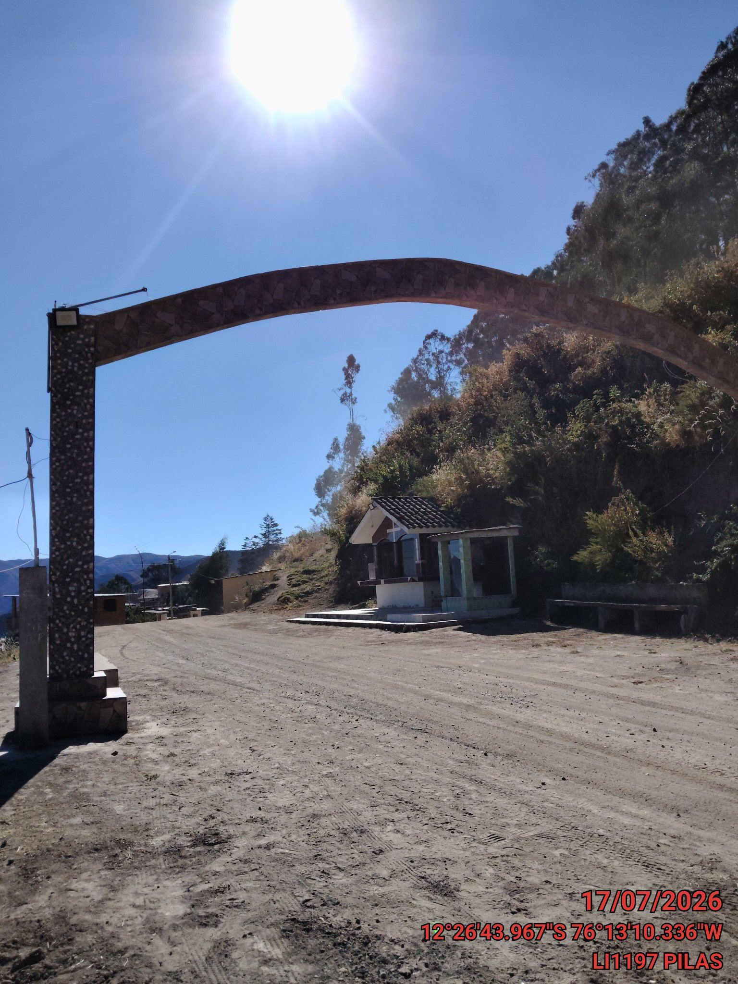 |  | 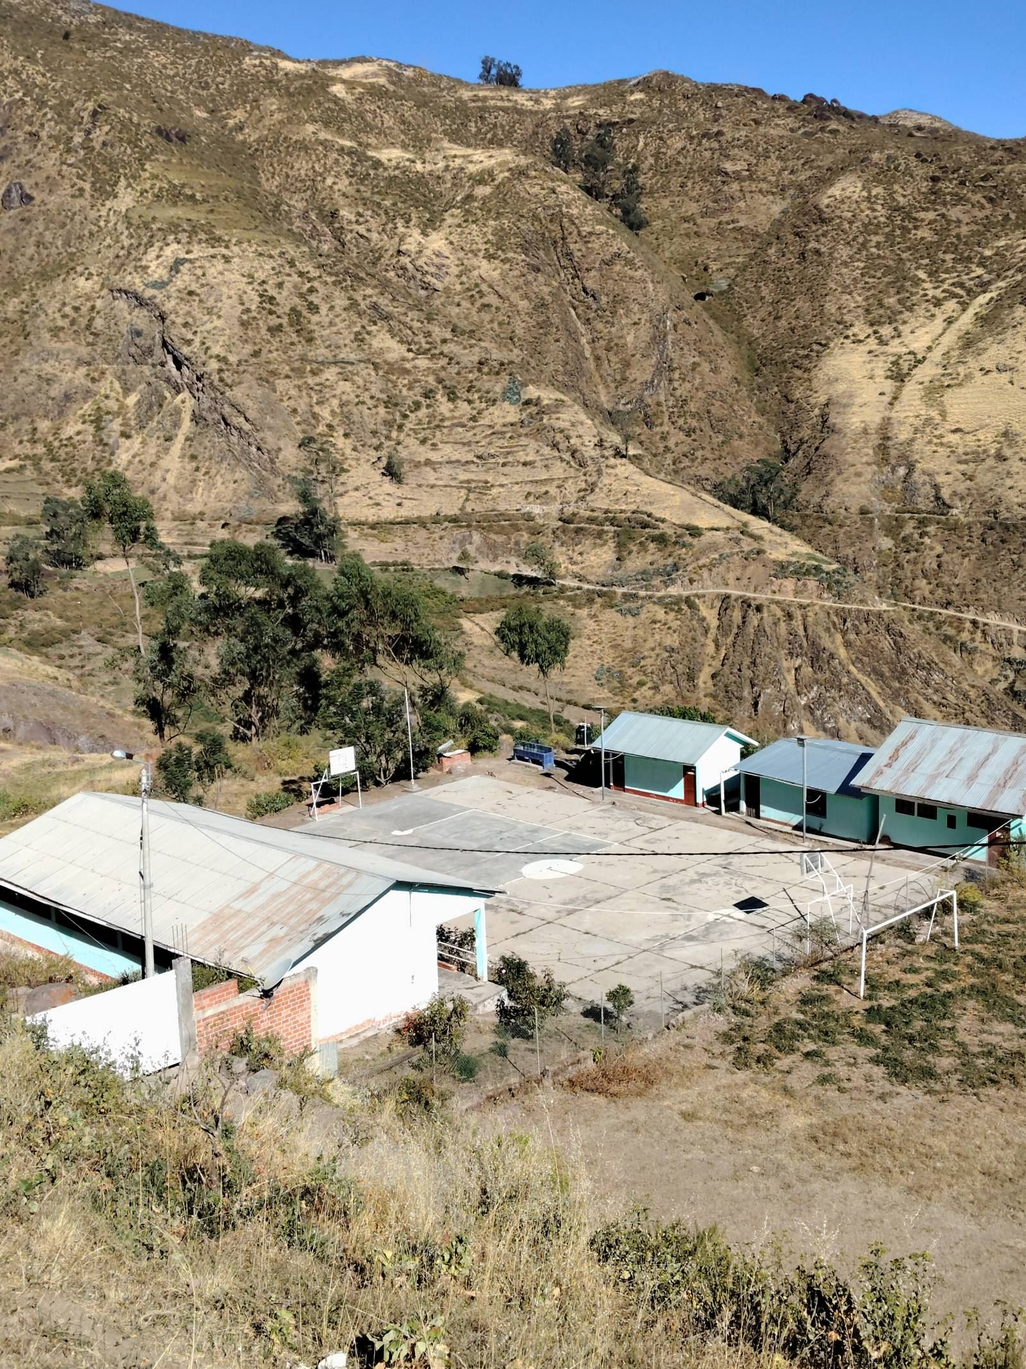

FOTO 3 | Persona Local que firma el Acta | FOTO 4 | Foto tomada del NOC
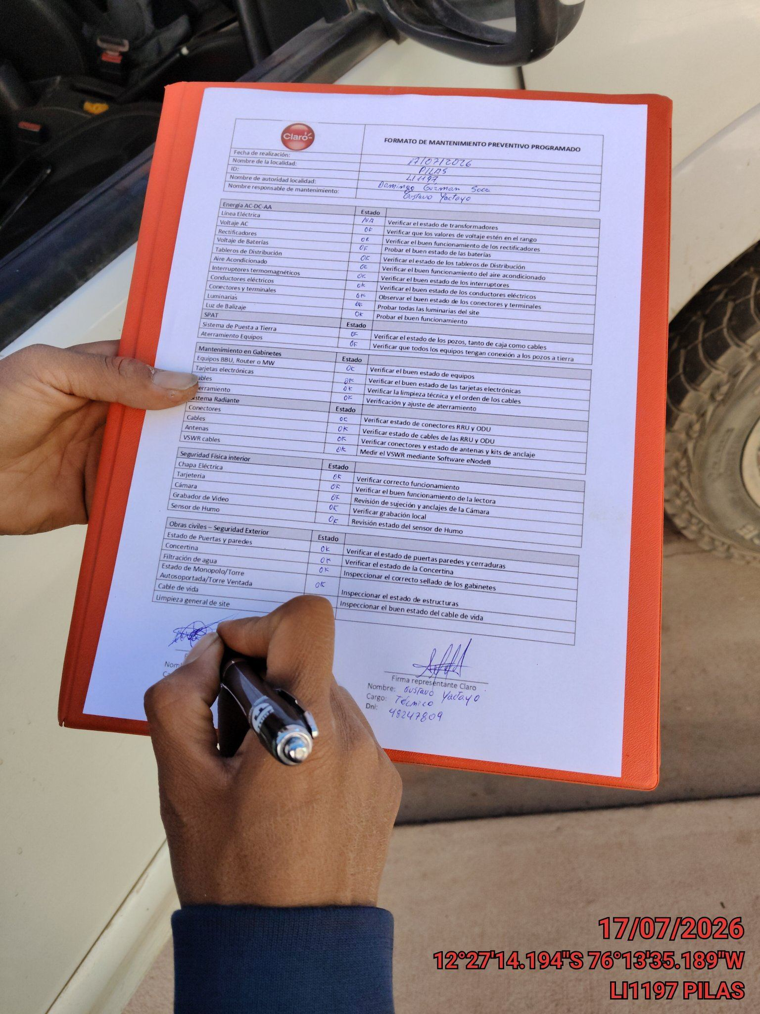 |  | 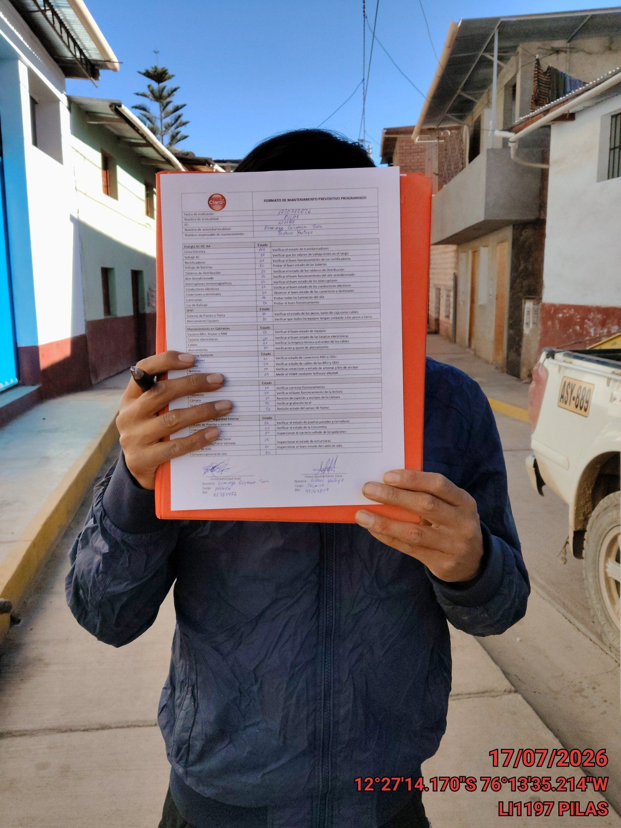

FOTO 5 | Foto del Acta firmada | FOTO 6 | Foto del Acta dentro del Gabinete
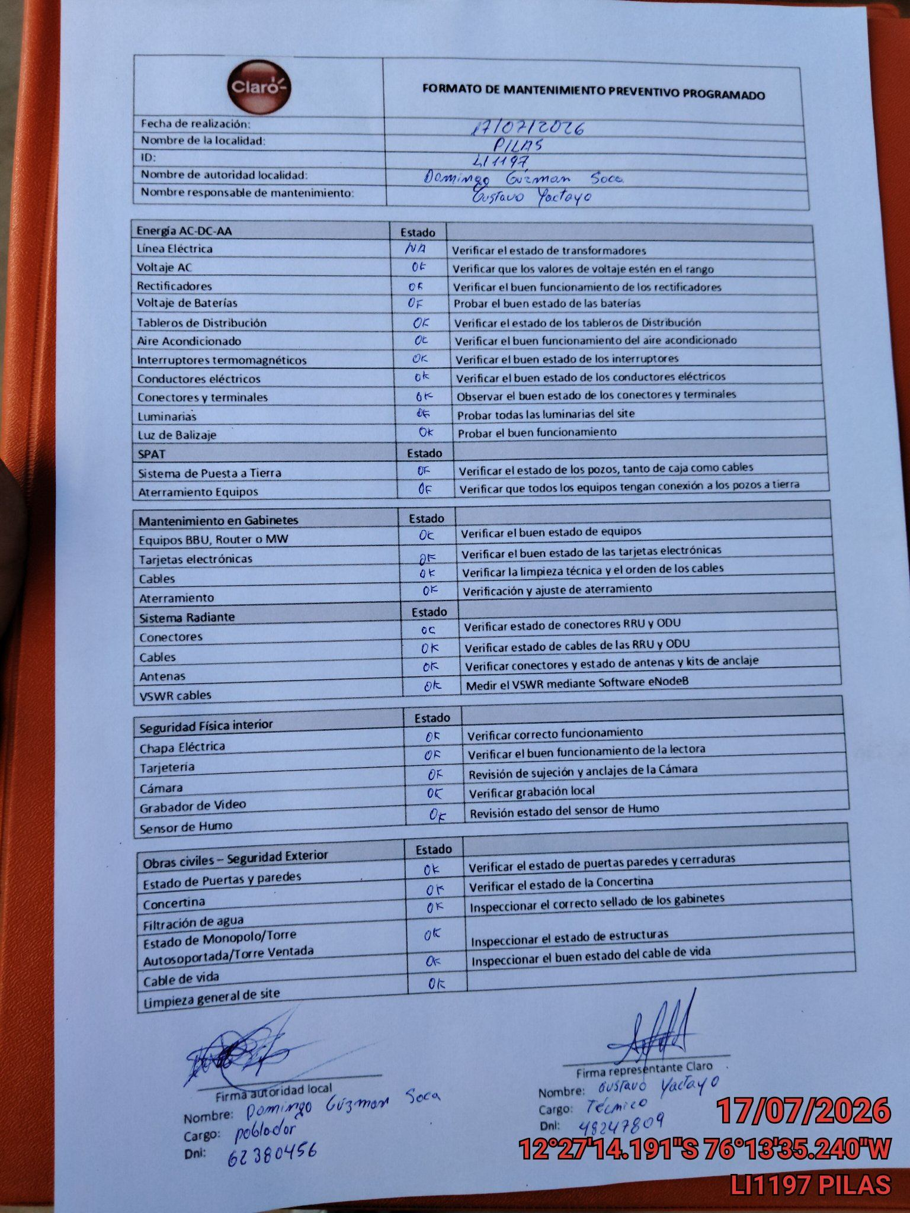 |  | 